Bestellformular

 |  | Ressortleiter Dez'match G50m

 |  | Markus Brühlmann
 |  | Dachsenerstrasse 24
 |  | 8248 Uhwiesen

 |  | bruehlmann@shinternet.ch
 |  | 079 522 58 88

OSPSV-Dez'match 2026, G50m Liegend / Zweistellung / Dreistellung

Geschätzte Vereinsfunktionäre

Wir freuen uns, wenn die Schützinnen und Schützen Eures Vereins rege an der Ostschweizer Einzelmeisterschaft
teilnehmen. Alle Wettkampfinfos findet ihr im Reglement und den Ausführungsbestimmungen unter
https://ospsv.ch/reglemente-g50m/
Ich bitte Euch, für die Durchführung das beiliegende Infoschreiben zu beachten.

Die Dez'Match SSV müssen direkt beim SSV unter nachfolgendem Link bestellt werden. Der Dez'match SSV
kann mit der OSPSV-Einzelmeisterschaft kombiniert werden.
https://score.swissshooting.ch/login

Wichtige Daten
2026-07-10 | letzter Schiesstermin (Resultatmeldung beim Ressortleiter eingetroffen)
2026-08-15 | Final OSPSV-Einzelmeisterschaft Elite in Goldach
2026-08-16 | Final OSPSV-Einzelmeisterschaft Junioren in Goldach

Materialbestellung
Anzahl | Was
 | Sätze Kartonscheiben
 | Kleber Elektronische Trefferanzeige

Vereinsfunktionär
Verein
Name
Adresse
PLZ, Ort
E-Mail
Mobile

Bitte Bestellung bis am 31. März 2026 dem Ressortleiter mailen/senden. Vielen Dank.

Sportliche Grüsse

Markus Brühlmann
RL OSPSV Dez'match G50m

Rechnung
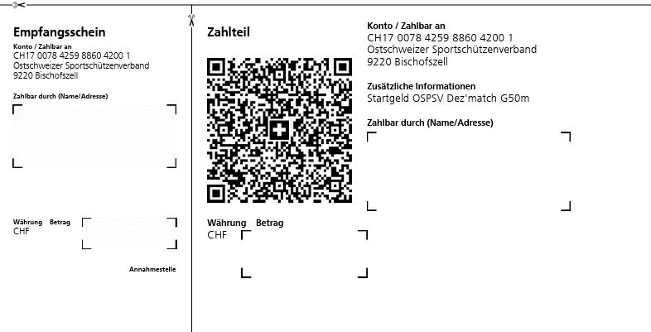
 |  |  | Ressortleiter Dez'match G50m

 |  |  | Markus Brühlmann
 |  |  | Dachsenerstrasse 24
 |  |  | 8248 Uhwiesen

 |  |  | bruehlmann@shinternet.ch
 |  |  | 079 522 58 88

Uhwiesen, 10.07.2026

Rechnung OSPSV-Dez'match 2026, G50m Liegend / Zweistellung / Dreistellung

Disziplin | Anzahl Teilnehmer | Startgeld pro Schütze | Betrag

3x20 | 0 | 25.00 | -

2x30 | 0 | 25.00 | -

Liegend | 0 | 25.00 | -

Totalbetrag |  |  | -

Bitte Totalbetrag bis 31.07.2026 auf Konto CH17 0078 4259 8860 4200 1 überweisen. Danke

